入力方法

各選手の参加種目にプルダウンで○を入力します。
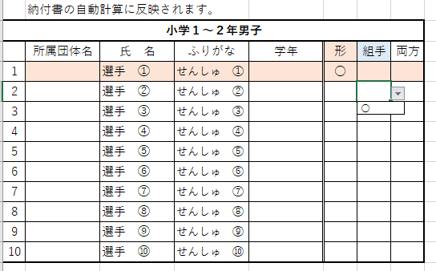

１種目のみ参加の選手には分かり易く自動で着色されます。
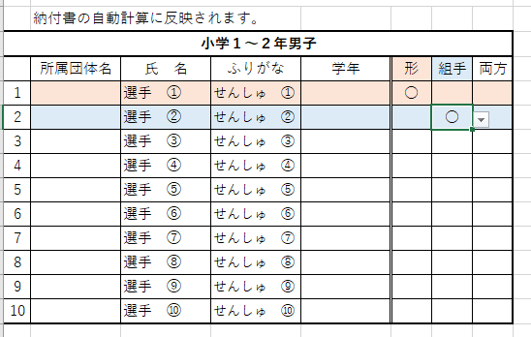

納付書には上記の入力内容が自動計算で反映されます。
日付・団体名・記載責任者・連絡先電話 のみご入力下さい。

入力方法 (2)
 | 重要

 | 皆様からご提出いただいたデータを大会プログラムへ転載しますので

 | 入力間違いがあると間違ったまま名前・ふりがなが記載されます。

 | ふりがな違いや誤字の御指摘が散見されますので、下記注意事項に沿って入力をお願い致します。

「あさくら みくる」と
直接ひらがな入力して下さい。
小学１～２年女子
 | 所属団体名 | 氏 名 | ふりがな | 学年 | 形 | 組手 | 両方
1 |  | 菅 義偉 | すが よしひで
2 |  | 管 直人 | かん なおと
3 |  | 朝倉 未来 | あさくら みらい
4 |  | 緒方 | おがた
5 |  | 尾形 | おがた
6 |  | 小片 | おがた
7 |  | 小方 | おがた

① | 同じ字で複数の読み方がある場合
 | 上の例のように同じ「管」でも読み仮名が「すが」と「かん」の2通りの場合があります。
 | 黄色のセルに入力すると青のセルに自動でふりがなが振られます。
 | 「すが」と入力して変換すれば、ふりがなも「すが」になります。
 | 他にも同様のケースがあろうかと思いますが、氏名の入力は自己責任で十分にご注意願います。

② | 読み仮名がストレートに反映しない場合
 | 個人の名前も多様化しており、ストレートに変換できないケースが増えています。
 | 上の例のように「みくる」で「未来」に変換されない為、やむを得ず「みらい」で変換する場合は
 | 青いセルに直接ひらがな入力をお願い致します。

③ | 同じ読み方で複数の表記がある場合
 | ①の逆の例で「おがた」でも「緒方」「尾形」「小片」「小方」等、複数の表記があります。
 | ①同様に氏名の入力は自己責任で十分にご注意願います。

